③の【記載イメージ】
カラー印刷で提出
③各被災箇所 |  | (記載イメージ）
撮影日を記載
図面に記載した被災箇所の整理番号と一致
被災部分 | 玄関ホール |  | 撮影日 | 2023-08-14 |  | 整理番号 | 1
被災箇所 | 壁（東側）のクラック |  |  |  | 全景 | 説明等
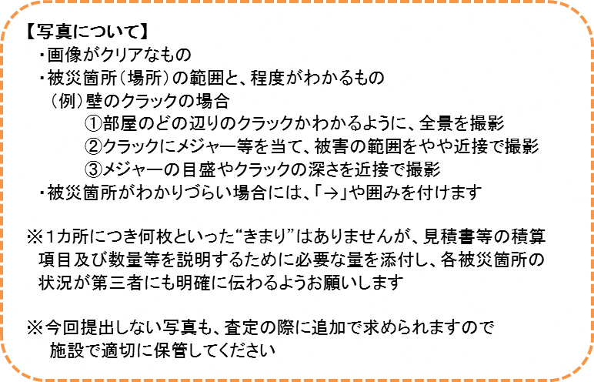 |  |  |  |  |  | ・玄関ホール東側の壁に長さ１メートルのクラックが２か所発生

 |  |  |  |  |  | ・クラックの深さは１㎝あり、壁紙とともに下地のコンクリート部分が割れ、剥げ落ちている

 |  |  |  |  |  | ・・・・・・・

被災箇所がわかる全景写真を貼付
※被災箇所を含めた全景を撮影した写真

被災部分 | 玄関ホール |  | 撮影日 | 2023-08-14 |  | 整理番号 | 1
被災箇所 | 壁（東側）のクラック |  |  |  | やや近接 | 説明等
 |  |  |  |  |  | ・・・・・・・・

※やや近接の写真
被害箇所の種類に応じて数量等（被害の長さ、深さ、個数など）を記載する。
 |  |  |  |  |  | ・・・・・・・・

被災部分 | 玄関ホール |  | 撮影日 | 2023-08-14 |  | 整理番号 | 1
被災箇所 | 壁（東側）のクラック |  |  |  | 近接 | 説明等
 |  |  |  |  |  | ・メジャーのとおりクラックの深さは１㎝、幅は最大２㎝
メジャーの目盛やクラックの深さ等が
わかる写真を貼付
※近接写真

 |  |  |  |  |  | ・・・・・・・・

 |  |  |  |  |  | ・・・・・・・

【写真について】
・画像がクリアなもの
・被災箇所（場所）の範囲と、程度がわかるもの
（例）壁のクラックの場合
①部屋のどの辺りのクラックかわかるように、全景を撮影
②クラックにメジャー等を当て、被害の範囲をやや近接で撮影
③メジャーの目盛やクラックの深さを近接で撮影
・被災箇所がわかりづらい場合には、「→」や囲みを付けます
※１カ所につき何枚といった“きまり”はありませんが、見積書等の積算
項目及び数量等を説明するために必要な量を添付し、各被災箇所の
状況が第三者にも明確に伝わるようお願いします
※今回提出しない写真も、査定の際に追加で求められますので
施設で適切に保管してください

